VASKTORU PRESSLIITMIKUD
HEKAMERK OÜ |  |  |  |  | 4.04
LEIVA 4, 12618 TALLINN
TEL. 6776 300 | info@hekamerk.ee

HINNAKIRI |  |  |  |  | JAANUAR 2021

VASKTORU PRESSLIITMIKUD
 |  |  |  | PARTNERI SOODUSTUS: | 0%
 | KOOD | MÕÕT | HIND |  | HIND
 |  |  | KM-TA |  | KM-TA

PÕLVED 90° S/V 6001
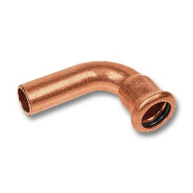
 | 16001A12 | 12 | 2.08
 | 16001A15 | 15 | 1.85
 | 16001A18 | 18 | 2.47
 | 16001A22 | 22 | 3.23
 | 16001A28 | 28 | 7.42

PÕLVED 90° S/S 6002

 | 16002A12 | 12 | 2.08
 | 16002A15 | 15 | 1.96
 | 16002A18 | 18 | 2.54
 | 16002A22 | 22 | 3.26
 | 16002A28 | 28 | 7.09

PÕLVED 45° S/V 6040
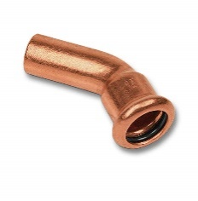
 | 1604012 | 12 | 1.97
 | 1604015 | 15 | 1.86
 | 1604018 | 18 | 2.37
 | 1604022 | 22 | 2.75
 | 1604028 | 28 | 9.18

PÕLVED 45° S/S 6041

 | 1604112 | 12 | 2.39
 | 1604115 | 15 | 2.29
 | 1604118 | 18 | 2.35
 | 1604122 | 22 | 2.99
 | 1604128 | 28 | 9.50

MÖÖDAVIIGUD S/V 6086

 | 1608612 | 12 | 5.75
 | 1608615 | 15 | 4.94
 | 1608618 | 18 | 7.14
 | 1608622 | 22 | 9.22
 | 1608628 | 28 | 11.08

KOLMIKUD 6130
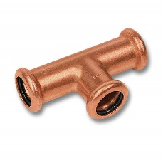
 | 1613012 | 12 | 3.22
 | 1613015 | 15 | 3.18
 | 1613018 | 18 | 4.31
 | 1613022 | 22 | 5.53
 | 1613028 | 28 | 10.04

ÜLEMINEKUKOLMIKUD 6130

 | 16130181518 | 18 x 15 x 18 | 3.93
 | 16130221522 | 22 x 15 x 22 | 4.68
 | 16130221822 | 22 x 18 x 22 | 5.96
 | 16130281528 | 28 x 15 x 28 | 11.45
 | 16130281828 | 28 x 18 x 28 | 15.81
 | 16130282228 | 28 x 22 x 28 | 11.38

MUHVID S/S 6270
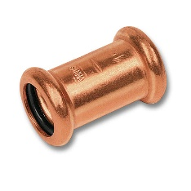
 | 1627012 | 12 | 2.01
 | 1627015 | 15 | 1.90
 | 1627018 | 18 | 2.30
 | 1627022 | 22 | 2.82
 | 1627028 | 28 | 5.48

ÜLEMINEKUD S/V 6243

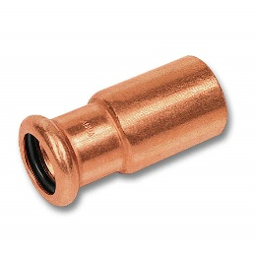
 | 162431512 | 15 x 12 | 1.75
 | 162431815 | 18 x 15 | 1.79
 | 162432215 | 22 x 15 | 2.09
 | 162432218 | 22 x 18 | 2.12
 | 162432815 | 28 x 15 | 5.36
 | 162432818 | 28 x 18 | 5.49
 | 162432822 | 28 x 22 | 5.64

OTSELIITED VK 8243
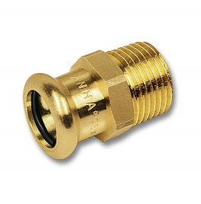
 | 182431212 | 12 x 1/2" | 4.00
 | 182431512 | 15 x 1/2" | 2.23
 | 182431812 | 18 x 1/2" | 2.88
 | 182432234 | 22 x 3/4" | 4.27
 | 182432834 | 28 x 3/4" | 12.73
 | 18243281 | 28 x 1" | 7.80

OTSELIITED SK 8270

 | 182701212 | 12 x 1/2" | 3.88
 | 182701512 | 15 x 1/2" | 2.80
 | 182701812 | 18 x 1/2" | 3.80
 | 182702234 | 22 x 3/4" | 4.62
 | 182702834 | 28 x 3/4" | 15.04
 | 18270281 | 28 x 1" | 8.44

SEINAKAND SK 8272

 | 184721212 | 12 x 1/2" | 8.87
 | 184721512 | 15 x 1/2" | 6.86
 | 184721812 | 18 x 1/2" | 11.34

